Mode d'emploi
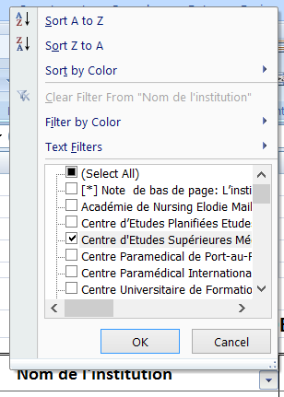
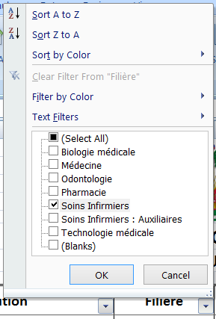
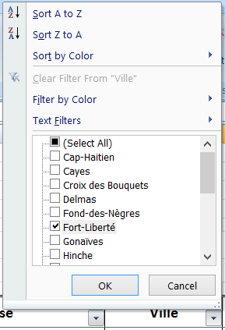
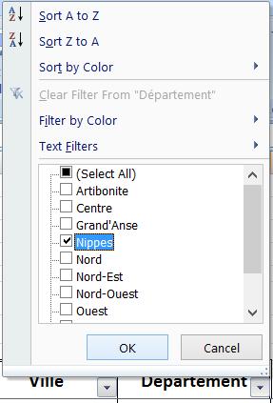
RÉPUBLIQUE D’HAÏTI

MINISTÈRE DE LA SANTÉ PUBLIQUE ET DE LA POPULATION

MODE D'EMPLOI

Pour vous en faciliter la consultation, la liste des institutions de formation en sciences de la santé reconnues par le MSPP est présentée dans l'onglet bleu "Liste" en mode lecture seulement, par ordre alphabétique général. Vous avez cependant la possibilité d'effectuer des recherches en utilisant les filtres placés avec les titres, qui vous proposent des listes déroulantes.

1
 | Prenez connaissance du contexte en cliquant ici
2
1
2
3
 | Comment effectuer vos recherches en cliquant ici
3
 | Consultez la liste des institutions agréées en cliquant ici

Il est possible ainsi de rechercher directement soit l'institution elle-même, soit l'adresse (Avenue, Grand rue, Route, Rue ... et No), soient encore la ville, le département ou la filière, en cochant l'item souhaité. Conseil : terminez toujours votre recherche en remettant tous les filtres sur "Select All". En cas de difficulté concernant la liste, n'hésitez pas à contacter le CIFAS (Centre d'Information et de Formation en Administration de la Santé) au 2230-1955 / 2230-1956 ou en écrivant à cifas@mspp.gouv.ht Merci

